作業シート
↓姓名の間に全角スペース
社員名 | 2025-04-01 | 2025-04-02 | 2025-04-03 | 2025-04-04 | 2025-04-05 | 2025-04-06 | 2025-04-07 | 2025-04-08 | 2025-04-09 | 2025-04-10 | 2025-04-11 | 2025-04-12 | 2025-04-13 | 2025-04-14 | 2025-04-15 | 2025-04-16 | 2025-04-17 | 2025-04-18 | 2025-04-19 | 2025-04-20 | 2025-04-21 | 2025-04-22 | 2025-04-23 | 2025-04-24 | 2025-04-25 | 2025-04-26 | 2025-04-27 | 2025-04-28 | 2025-04-29 | 2025-04-30 | 2025-05-01 | 2025-05-02 | 2025-05-03 | 2025-05-04 | 2025-05-05 | 2025-05-06 | 2025-05-07 | 2025-05-08 | 2025-05-09 | 2025-05-10 | 2025-05-11 | 2025-05-12 | 2025-05-13 | 2025-05-14 | 2025-05-15 | 2025-05-16 | 2025-05-17 | 2025-05-18 | 2025-05-19 | 2025-05-20 | 2025-05-21 | 2025-05-22 | 2025-05-23 | 2025-05-24 | 2025-05-25 | 2025-05-26 | 2025-05-27 | 2025-05-28 | 2025-05-29 | 2025-05-30 | 2025-05-31

①社員名と日付を入力
したらここを押す
②見込時間を入力
したらここを押す
請求書内訳を手作業で
修正した場合

1.事前作業手順書
1.JPiT請求書作業マクロ使用事前準備作業手順書

【作業の目的】
請求書作成をマクロで自動実行する前に、マクロのダウンロード、inputファイルの手動入力を行う目的で実施する。

【作業手順書】

1.Cドライブの中に、「A0112」フォルダを作成してください。(CドライブはWindows専用の言葉で、ローカルディスクの意味です。)

2.請求書作業シート、請求書inputデータ、前月のファイル、Adjustファイル、請求書内訳、請求書作成Request Form、作業完了報告書をダウンロードし、
ローカルに「A0112」フォルダの中に入れてください。
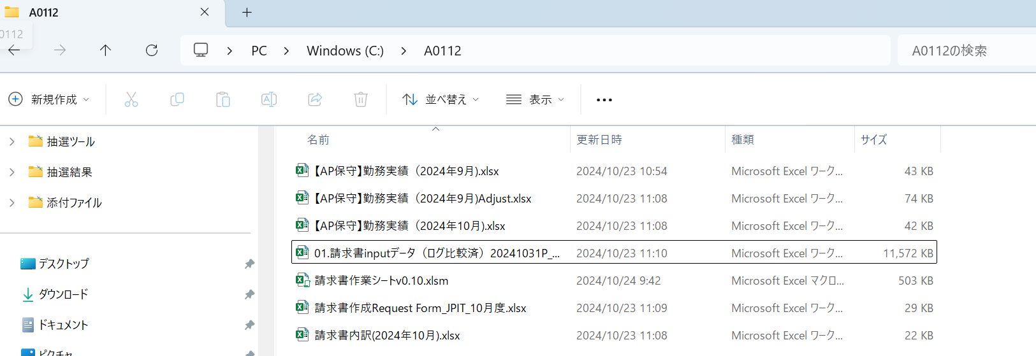

3.請求書作業シートv0.10.xlsmを開きます。

4.下の画面が表示されるので、「編集を有効にする」ボタンを押下する。

5.下の画面が表示されるので、背景がピンク色の右端にある「×」ボタンを押下する

「×」ボタンです。

6.メニューの「ファイル」を選択し、「名前を付けて保存」を左クリックしてください。

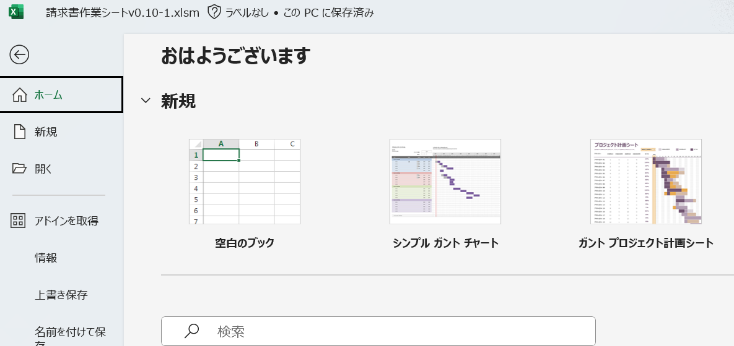

7.名前を「請求書作成マクロv0.10」以外の名前を入力し、ファイル形式を「Excel マクロ有効ブック(*.xlsm)」であることを確認し、
「保存」ボタンを押下する。

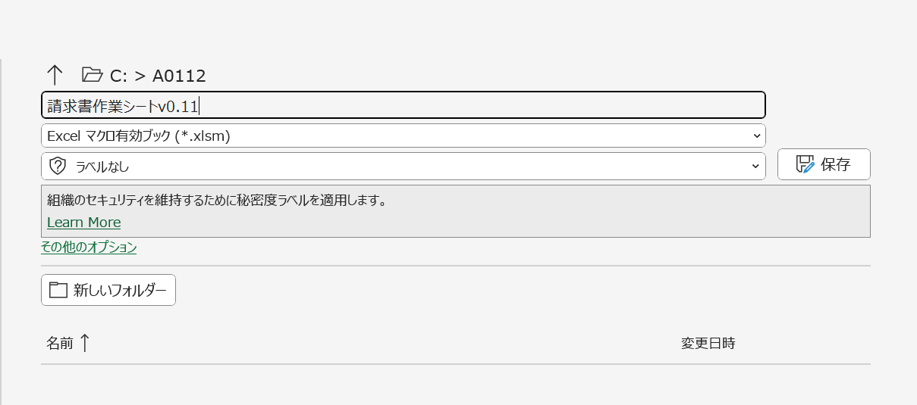

8.ファイルを閉じて、名前を付けて保存したファイルを開いてください。

9.【AP保守】勤務実績の前月のファイルをコピーし、今月にリネームする。

10.Adjustファイルのファイル名を前々月から前月にリネームする。

11.作業完了報告書、請求書作成Request Form、請求書内訳ファイルの年月を作業当月に修正する。。

12.人事異動のある場合は手作業で人員の変更を実施する。
作業手順の詳細はマニュアルのP15-P31を参照してください。

13.請求書inputデータを手作業で入力する。
作業手順の詳細はマニュアルのP32-P33を参照してください。

14.作業シートに日付（前月1日～当月末日）と社員名を入力する。
日付は関数でなくベタ打ち（オートフィルは可）。社員名は姓名の間に全角スペースを入れる。

15.【AP保守】勤務実績の4ファイル(前月、前月のAdjust、今月、請求書内訳)の担当業務のうち、Java業務を以下のルールに従って手作業で修正する。
担当業務のうち、Java領域の数字のみ全角、それ以外は半角にしてください。
例) 「Java領域１」、「Java領域２」

2.マクロ実行手順書
2.JPiT請求書作業シート、マクロ実行手順書

【作業の目的】

マクロ①・・手動入力したinputファイルの作業者毎の勤務時間を、本マクロの作業シートにコピーするために実施する。
マクロ②・・本マクロの「作業シート」に、作業者毎に見込み勤務時間を手動で入力した後、マクロを実行し、作業者毎の勤務実績表作成
 | (前月、前月のAdjust、今月の３ファイル)の全てのシート、請求書内訳、invoice Date以外のRequest Form必須入力項目に、
 | 集計結果をコピーするために実施する。

【作業手順書】

1.事前作業が終了したら、「作業シート」にある、「①社員名と日付を入力したらここを押す」ボタンを押下する。

2.以下のポップアップ画面が表示されたら、正常に処理が完了したので、「OK」ボタンを押下する。

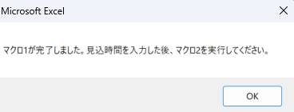

3.本マクロの「作業シート」に、作業者毎に見込期間内の日付セルに、平日の見込勤務時間(8)、土日祝日の見込勤務時間(0)を手動で入力する。

4.3の作業が終了したら、「作業シート」にある、「②見込時間を入力したらここを押す」ボタンを押下する。

5.以下のポップアップ画面が表示されたら、正常に処理が完了したので、「OK」ボタンを押下する。

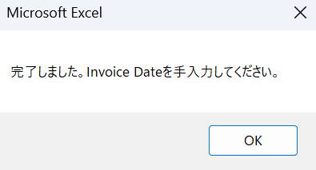

6.当月の請求書作成Request Formファイルを開き、Invoice dateを手作業で入力する。
作業手順の詳細はマニュアルのP37-38を参照してください。

7.作業報告書のワードファイルの請求月、報告書年月日を手作業で入力する。
作業手順の詳細はマニュアルのP39を参照してください。

8．作業が終わったらShare Pointの案件フォルダーに格納する。
作業手順の詳細はマニュアルのP40を参照してください。

3.マクロ実行手順書 (請求書内訳手入力修正)
3.JPiT請求書作業、請求書内訳作業手作業後のマクロ実行手順書

【作業の目的】

緑のマクロ(マクロ③)・・人事異動で請求書の内訳を手動で修正する必要がある。
 | 本作業では手動で請求書の内訳を修正した場合に、本作業を実施する。

【作業の前提条件】

・人事異動が発生し、請求書の内訳変更を手動で修正した後実施。

【作業手順書】

1.「作業シート」にある、「請求書内訳を手作業で修正した場合」ボタンを押下する。

2.以下のポップアップ画面が表示されたら、正常に処理が完了したので、「OK」ボタンを押下する。

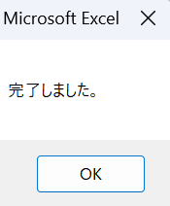

3.当月の請求書作成Request Formファイルを開き、Invoice dateを手作業で入力する。
作業手順の詳細はマニュアルのP37-38を参照してください。

4.作業報告書のワードファイルの請求月、報告書年月日を手作業で入力する。
作業手順の詳細はマニュアルのP39を参照してください。

5．作業が終わったらShare Pointの案件フォルダーに格納する。
作業手順の詳細はマニュアルのP40を参照してください。

